Титульный лист
 | Утверждаю

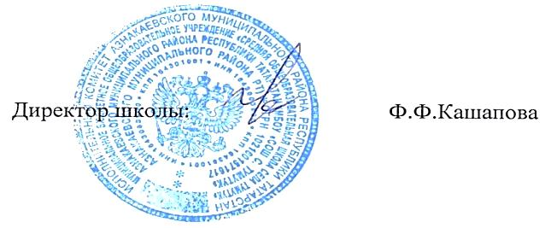

График контрольных работ за 2 полугодие
МБОУ "СОШ с. Тумутук"
2023-2024 учебный год

